最优测算
广州理道税务师事务所有限公司

年终奖和工资最优分配测算模型

基础数据采集 |  |  |  | 填表说明： 1、为便于理解，本模型将国税发[2005]9号文针对全年一次性奖金计税方法统一表述为“取得/发放年终奖”，实操中可调整计税方法申报金额 2、模型适用对象：2021年12月31日前取得年终奖的居民个人 3、据实填写“基础数据采集”项下绿色单元格数据，其他单元格锁定无法变更 4、基础数据录入完毕，函数图与最优分配方案自动测算，部分结果可能因计算四舍五入而存在少量误差 5、可能出现三类函数图像结果，对应分析详见“函数图像解释”工作表

年收入（税前） |  | 450,000 | 填写全年收入

专项扣除（三险一金） |  | 12,000 | 填写全年五险一金个人部分

专项附加扣除项目 | 子女教育 | 12,000 | 填写全年累计可扣除额

 | 继续教育

年终奖发放比例与年收入个人所得税税负函数
 | 年收入总个人所得税税负 |  | 可选年终奖发放区间 |  | 年终奖发放极值
0.00% | 11.91% | 0.00% | #N/A | - | #N/A
0.10% | 11.89% | 0.10% | #N/A | 450 | #N/A
0.20% | 11.86% | 0.20% | #N/A | 900 | #N/A
0.30% | 11.84% | 0.30% | #N/A | 1,350 | #N/A
0.40% | 11.82% | 0.40% | #N/A | 1,800 | #N/A
0.50% | 11.80% | 0.50% | #N/A | 2,250 | #N/A
0.60% | 11.78% | 0.60% | #N/A | 2,700 | #N/A
0.70% | 11.75% | 0.70% | #N/A | 3,150 | #N/A
0.80% | 11.73% | 0.80% | #N/A | 3,600 | #N/A
0.90% | 11.71% | 0.90% | #N/A | 4,050 | #N/A
1.00% | 11.69% | 1.00% | #N/A | 4,500 | #N/A
1.10% | 11.67% | 1.10% | #N/A | 4,950 | #N/A
1.20% | 11.64% | 1.20% | #N/A | 5,400 | #N/A
1.30% | 11.62% | 1.30% | #N/A | 5,850 | #N/A
1.40% | 11.60% | 1.40% | #N/A | 6,300 | #N/A
1.50% | 11.58% | 1.50% | #N/A | 6,750 | #N/A
1.60% | 11.56% | 1.60% | #N/A | 7,200 | #N/A
1.70% | 11.53% | 1.70% | #N/A | 7,650 | #N/A
1.80% | 11.51% | 1.80% | #N/A | 8,100 | #N/A
1.90% | 11.49% | 1.90% | #N/A | 8,550 | #N/A
2.00% | 11.47% | 2.00% | #N/A | 9,000 | #N/A
2.10% | 11.45% | 2.10% | #N/A | 9,450 | #N/A
2.20% | 11.42% | 2.20% | #N/A | 9,900 | #N/A
2.30% | 11.40% | 2.30% | #N/A | 10,350 | #N/A
2.40% | 11.38% | 2.40% | #N/A | 10,800 | #N/A
2.50% | 11.36% | 2.50% | #N/A | 11,250 | #N/A
2.60% | 11.34% | 2.60% | #N/A | 11,700 | #N/A
2.70% | 11.31% | 2.70% | #N/A | 12,150 | #N/A
2.80% | 11.29% | 2.80% | #N/A | 12,600 | #N/A
2.90% | 11.27% | 2.90% | #N/A | 13,050 | #N/A
3.00% | 11.25% | 3.00% | #N/A | 13,500 | #N/A
3.10% | 11.23% | 3.10% | #N/A | 13,950 | #N/A
3.20% | 11.20% | 3.20% | #N/A | 14,400 | #N/A
3.30% | 11.18% | 3.30% | #N/A | 14,850 | #N/A
3.40% | 11.16% | 3.40% | #N/A | 15,300 | #N/A
3.50% | 11.14% | 3.50% | #N/A | 15,750 | #N/A
3.60% | 11.12% | 3.60% | #N/A | 16,200 | #N/A
3.70% | 11.09% | 3.70% | #N/A | 16,650 | #N/A
3.80% | 11.07% | 3.80% | #N/A | 17,100 | #N/A
3.90% | 11.05% | 3.90% | #N/A | 17,550 | #N/A
4.00% | 11.03% | 4.00% | #N/A | 18,000 | #N/A
4.10% | 11.01% | 4.10% | #N/A | 18,450 | #N/A
4.20% | 10.98% | 4.20% | #N/A | 18,900 | #N/A
4.30% | 10.96% | 4.30% | #N/A | 19,350 | #N/A
4.40% | 10.94% | 4.40% | #N/A | 19,800 | #N/A
4.50% | 10.92% | 4.50% | #N/A | 20,250 | #N/A
4.60% | 10.90% | 4.60% | #N/A | 20,700 | #N/A
4.70% | 10.87% | 4.70% | #N/A | 21,150 | #N/A
4.80% | 10.85% | 4.80% | #N/A | 21,600 | #N/A
4.90% | 10.83% | 4.90% | #N/A | 22,050 | #N/A
...
 | 住房贷款利息 | 12,000

 | 租房租金 | -

 | 赡养老人 | 12,000

 | 大病医疗 | -

基本减除费用 |  | 60,000 | 每月5000元，全年60000

其他扣除项目总额 |  |  | 企业年金、税优健康险保费等

最优分配方案
方案 |  | 最低年终奖发放 | 最高年终奖发放
年终奖 |  | 144,000 | 144,000
对应工资总额 |  | 306,000 | 306,000
年收入 |  | 450,000 | 450,000
税额 |  | 36,869 | 36,869
总税负 |  | 8.19%

函数图像解释
广州理道税务师事务所有限公司

函数图像结果分类

情况一：唯一最优分配方案

情况二：两个最优分配方案

情况三：存在最优分配区间

唯一最优分配方案 | 返回

案例：
全年收入150,000元，无其他扣除情况

函数图像示例：
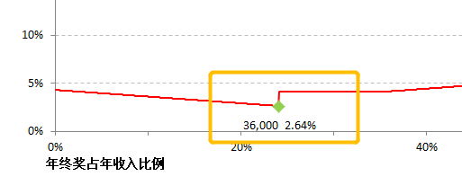

图像解释：
1、员工年收入150,000元，当发放年终奖金额为36,000元时，全年个人所得税税负最低，最低值为2.64%

2、当年终奖金额高于或低于36,000元时，整体税负升高

两个最优分配方案 | 返回

案例：
全年收入2,900,000元，无其他扣除情况

函数图像示例：
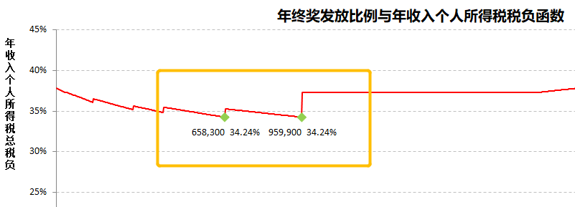

图像解释：
1、员工年收入2,900,000元，当发放年终奖金额为658,300元或959,900元时，全年个人所得税税负最低，最低值为34.24%

2、当年终奖金额不等于658,300元或959,900元时，整体税负升高

存在最优分配区间 | 返回

案例：
全年收入300,000元，无其他扣除情况

函数图像示例：
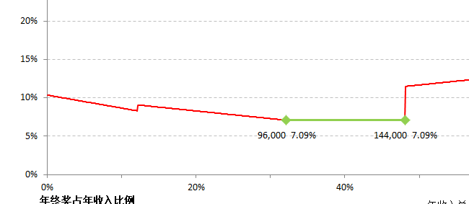

图像解释：
1、员工年收入300,000元，当发放年终奖金额在96,000元到144,000元之间时，全年个人所得税税负最低，最低值为7.09%

2、保持年收入总额300,000元不变，年终奖金额可在96,000元到144,000元之间随意选择，年收入总额与年终奖金额的差额为当年工资总额

3、当年终奖金额低于96,000元或高于144,000元时，整体税负升高

